出展者一覧
第１回 納涼もんご祭り 出展内容一覧
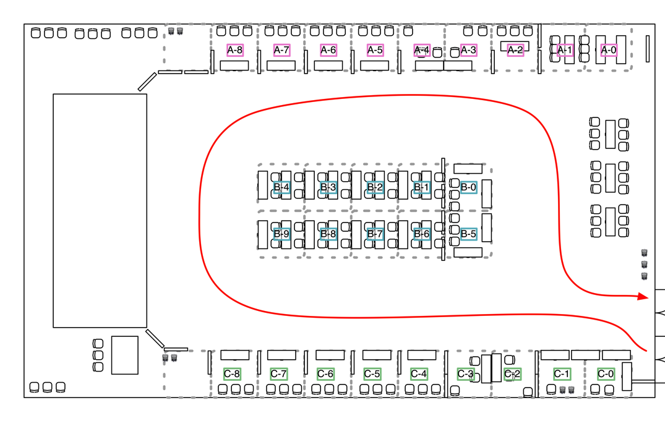

ブース | Aエリア | Bエリア | Cエリア
0 | 10genEducation体験コーナー Ippei Suzuki 10genEducationの日本語版を体験できるコーナー。 | もんごの薄い本 OpenStandia mongoDBの薄い本を配布します | お祭り参加受付 事務局 お祭りに参加するにあたって、登録いただけるかたのための受付となります。
1 |  | ワーキングスペース＆チューニンガソン パソコンを置いてパチパチ打ったり、お菓子や飲み物でゆっくりお休みいただける場所です。ただし、チューニンガソンが始まったら、熱い戦いの場になります。
2 | 「さくらのクラウド」デモ さくらインターネット株式会社 さくらインターネットで提供している「さくらのクラウド」を紹介 |  | お子様向け開発体験 CA Tech Kids ビジュアルプログラミングソフトを用いて、お子様でも簡単にゲーム開発が体験できます。
3 | eZ Publish CXM プラットフォーム＋α eZ Systems Japan 株式会社 プロレスラーがクラウドを応援？！ アブドーラ小林（通称アブコ）と腕相撲で勝負してプレゼントをゲットしよう！
4 |  |  | CodeIQ CodeIQ CodeIQのMongoDB問題にチャレンジしよう！
5 | Cloudnの紹介 NTTコミュニケーションズ株式会社 豊富なAPIを備えた拡張性の高いパブリッククラウドCloudn(クラウド・エヌ)を展示。 アプリケーション実行環境を提供するCloudn PaaSを中心に各種デモをご覧頂け ます。 | Cloudia Enquete - WIndows女子部 Windows女子部 Windows x Azure x MongoDB を使った斬新なアンケートシステム。 Windows女子部の奇麗どころが皆様をお待ちしております。 | アンケートコーナー ddid アンケートにご協力ください。 ご協力頂いた方にはもれなくお菓子を進呈♪
6 | ソーラーパネル、どこへ置く？ 楽天株式会社 NASAが公開している地球観測衛星データから日本の雲のデータを抽出し、MongoDBへ格納、晴天率の分布としてマッピングし、太陽光発電パネルの設置判断を支援するアプリを紹介します。 | ワーキングスペース＆チューニンガソン パソコンを置いてパチパチ打ったり、お菓子や飲み物でゆっくりお休みいただける場所です。ただし、チューニンガソンが始まったら、熱い戦いの場になります。 | mongoDBの事例紹介 株式会社ミライト情報システム 株式会社ミライト情報システムにおけるmongoDBの事例紹介をいたします
7 | こもれび Healing Leaf 基盤をはっぱの形に仕立てたアクセサリー「こもれび」の販売、展示をいたします |  | co-meetingのご紹介 co-meeting チームのすべてを共有するリアルタイムコラボレーションツール co-meetingをご紹介いたします
8 | ドリンク＆お菓子配布 事務局 無料配布です♪ |  | ドリンク＆お菓子配布 事務局 無料配布です♪
9

